エラー番号一覧
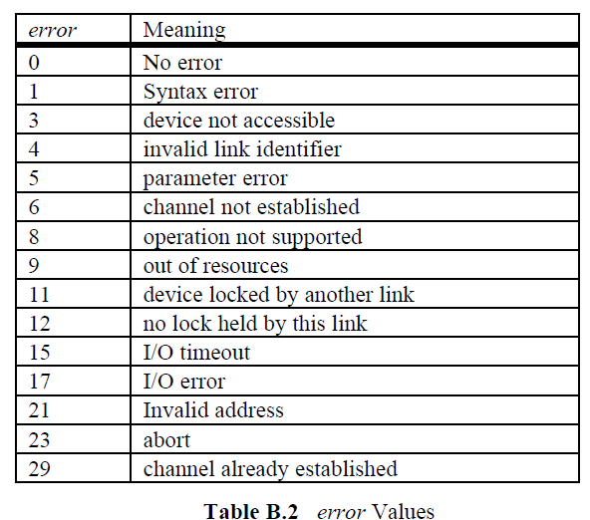
エラー番号 | 意味
0 | エラーなし
1 | 文法エラー
3 | device not accessible
4 | 不正なリンク識別子
5 | 引数エラー
6 | channel not established
8 | operation not supported
9 | out of resources
11 | device locked by another link
12 | no lock held by this link
15 | I/O timeout
17 | I/O error
21 | Invalid address
23 | 処理を中断した
29 | channel already established

